Costo Total
Costos por ordenar |  |  |  | Costos de Mantener en inventario
Demanda Anual Constante= | D |  |  | Inventario Promedio = | Q/2
Cantidad a pedir = | Q |  |  | Costo de Mantener en Inventario | Ch | $/und

Costo unitario de ordenar= | Co | 10000 | $/ord

Costo de Ordenar Anual= | (D/Q)*Co |  |  | Costo Anual de Mantener en Inv | (Q/2)*Ch

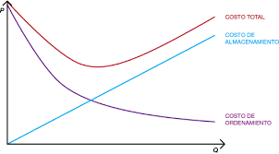
Costo Total (Q) | CT(Q)= (D/Q)*Co + (Q/2)*Ch

Costo Total (Q)' | CT(Q)'= -(D/Q²)*Co + (Ch/2)

 | 0 = -(D/Q²)*Co + (Ch/2)

 | (Ch/2) = (D/Q²)*Co

 | Q² = (2DCo)/Ch

 | Q= Ö(2DCo)/Ch

Hoja3
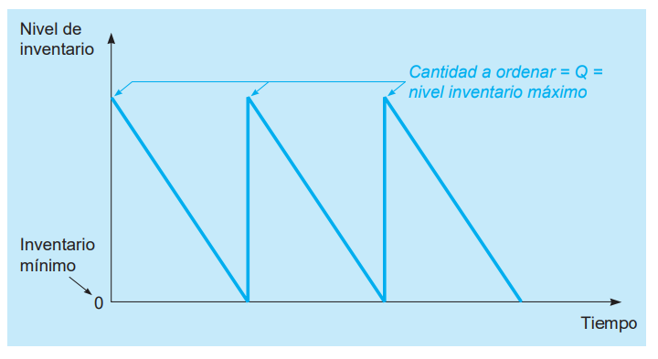
Q= | 300
d= | 25
L= | 20

PRO= | 500

Hoja5
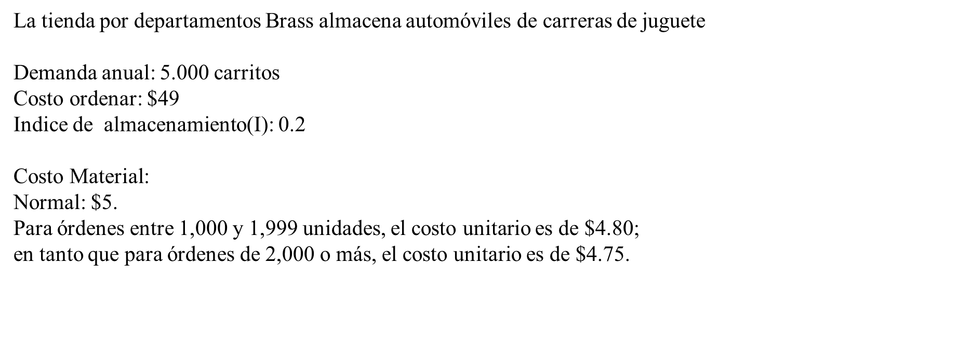

 | Sin Descuento | Con Descuento 1 | Con Descuento 2
Demanda= | 5000 | 5000 | 5000
Co= | 49 | 49 | 49
I= | 20% | 20% | 20%
Precio Compra | 5 | 4.8 | 4.75

Q= | 700 | 1000 | 2000

Costo Anual Ordenar | 350 | 245 | 122.5
Costo Anual de Mantener | 350 | 480 | 950
Costo Anual de Compra | 25000 | 24000 | 23750

Costo Total= | 25700 | 24725 | 24822.5

